C III 3 - hj 1_16 S

Statistisches Amt
für Hamburg und Schleswig-Holstein

 | STATISTISCHE BERICHTE
 | Kennziffer: C III 3 - hj 1/16 SH

Rinderbestände und Rinderhaltungen
am 3. Mai 2016 in Schleswig-Holstein
Auswertung aus dem Herkunftssicherungs- und Informationssystem Tier (HIT)

 |  | Herausgegeben am: 12. Juli 2016

Vorbemerkungen (S.4)
Rechtsgrundlage
Rechtsgrundlage für diese Erhebung ist das Agrarstatistikgesetz (AgrStatG) in der Fassung der Bekanntmachung vom 17. Dezember 2009 (BGBl. I S. 3886), das zuletzt durch Artikel 1 vom 05. Dezember 2014 (BGBl. I S. 1975) geändert worden ist.
Anmerkungen zur Methode
Bundesweit erstmalig wurden die Rinderdaten mit der Viehbestandserhebung am 3. Mai 2008 durch die sekundärstatistische Auswertung einer Verwaltungsdatenbank statt durch eine Befragung der landwirtschaftlichen Betriebe gewonnen. Der Bestand an Rindern wird seitdem halbjährlich aus dem Herkunftssicherungs- und Informationssystem Tier (HIT) ermittelt und ersetzt für den Bereich der Rinderhaltung die Viehbestandserhebung. Die Zahlen über den Rinderbestand werden regelmäßig zweimal jährlich im Mai und November total veröffentlicht. Dies ermöglicht die Veröffentlichung von Bestandsgrößenklassen, Rinderrassen sowie regionalisierten Ergebnissen nach Kreisen und Gemeinden.
Gemeindeergebnisse der Rinder- und Kuhbestände vom Mai und November sind auf Anfrage beim Statistischen Amt für Hamburg und Schleswig-Holstein als Exceldatei erhältlich.
Durch die Auswertung dieser Meldungen ergeben sich in der Darstellung und Struktur der statistischen Ergebnisse einige Änderungen zu dem in der Landwirtschaftszählung 2010 (LZ 2010) bzw. bis 2007 verwendeten Erhebungsverfahren, so dass die Ergebnisse mit den aufgrund der statistischen Erhebungen ermittelten Resultaten nur unter Einschränkungen zu Vergleichszwecken herangezogen werden können.
Die Auswertung erfolgt auf Einzeltierbasis aller als landwirtschaftlich gekennzeichneten Rinderhaltungen – unabhängig von der Größe des Viehbestandes – und wird auf Halterebene zusammengeführt.
Im HIT werden tierseuchenrechtliche Rinder-haltungen erfasst, keine landwirtschaftlichen Betriebe. Ein landwirtschaftlicher Betrieb kann mehrere Ställe für seine Rinder bewirtschaften, welche in der HIT-Datenbank unter Umständen einzeln als „Haltungen“ geführt werden. Somit gibt es mehr solcher Haltungen als landwirtschaftliche Betriebe mit Rindern, wie sie bisher in den Ergebnissen der Viehbestandserhebung ausgewiesen wurden.
Merkmale wie die Nutzungsrichtung der Kühe (Milch- oder Ammenkuh) sowie der Nutzungs-zweck (Tiere zur Zucht bzw. Schlachtung) können nicht direkt dem HIT entnommen werden, sondern müssen anhand von Hilfsmerkmalen (Produktionsrichtung, Rasse, Abkalbestatus, Alter, Geschlecht) berechnet werden. Die Milchkühe werden unter Berücksichtigung von Rasse und Produktionsrichtung abgeleitet.
So weichen die Bestandskategorien der Rinder zum Teil von den bis 2007 verwendeten Bezeichnungen ab. Bis dahin wurden bei den Kühen nur die 2 Jahre und älteren Tiere erfasst, während jetzt auch Tiere unter 2 Jahren ausgewertet werden.
Hinweis
Ergebnisse zu Schaf- und Schweinebeständen werden in der Reihe C III 1 - hj 1 und 2 veröffentlicht.
Bundeszahlen veröffentlicht das Statistische Bundesamt in seiner Fachserie 3 „Land- und Forstwirtschaft, Fischerei“, Reihe 4.1.

Grafik1 Kreise (S.16)
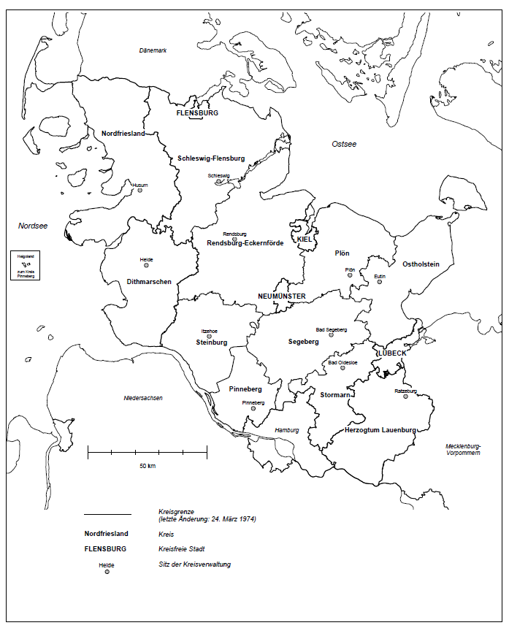
1. Die Kreise in Schleswig-Holstein

Grafik 2 (S.17)
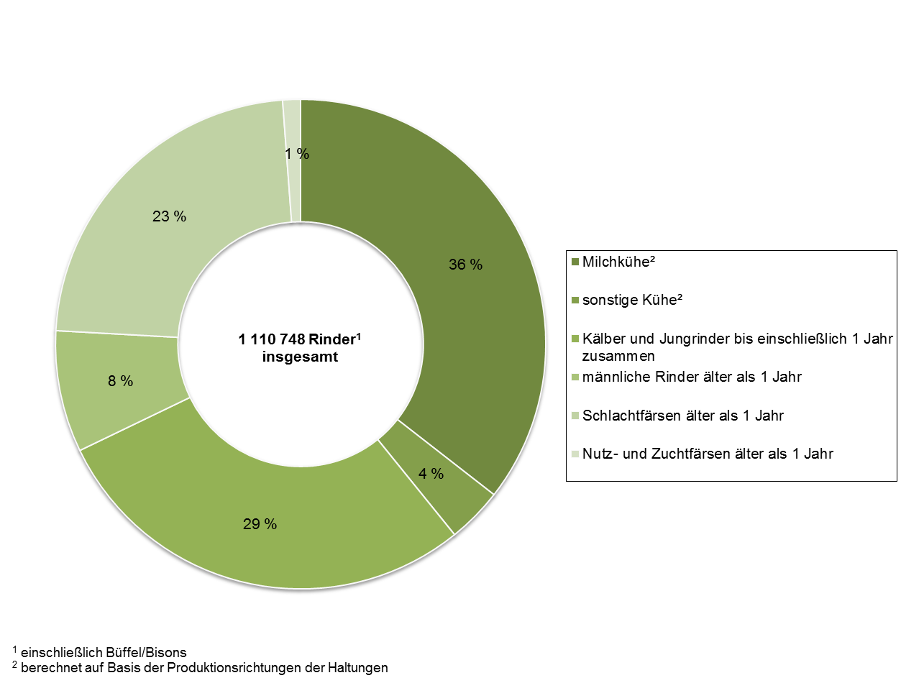
2. Rinderbestand1 in Schleswig-Holstein am 3. Mai 2016 nach Kategorien (in Prozent)

Grafik 3 (S.18)
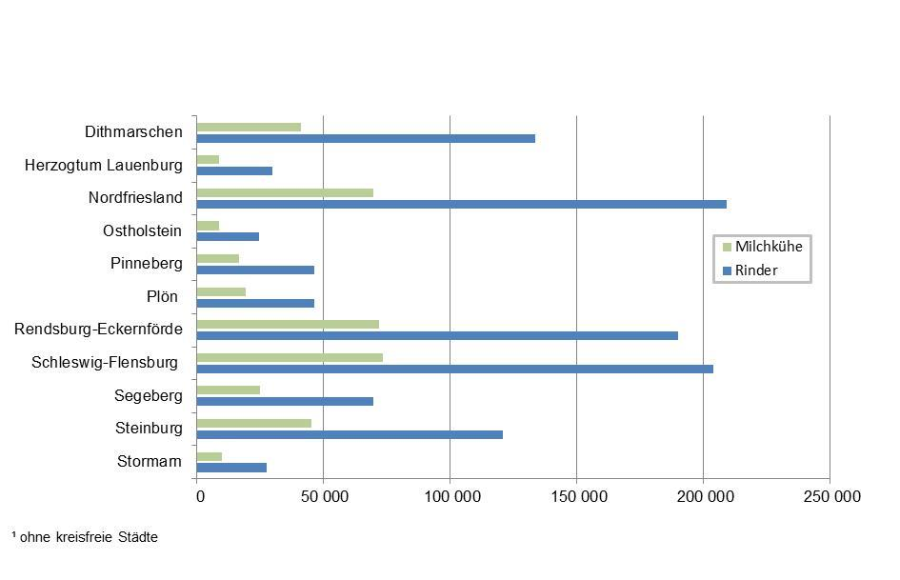
3. Rinder- und Milchkuhbestände in Schleswig-Holstein am 3. Mai 2016 nach Kreisen1 - Anzahl Tiere -

Grafik 4 (S.19)
4. Rinderbestand1 in Schleswig-Holstein am 3. Mai 2016 nach Nutzungsrichtung (in Prozent)

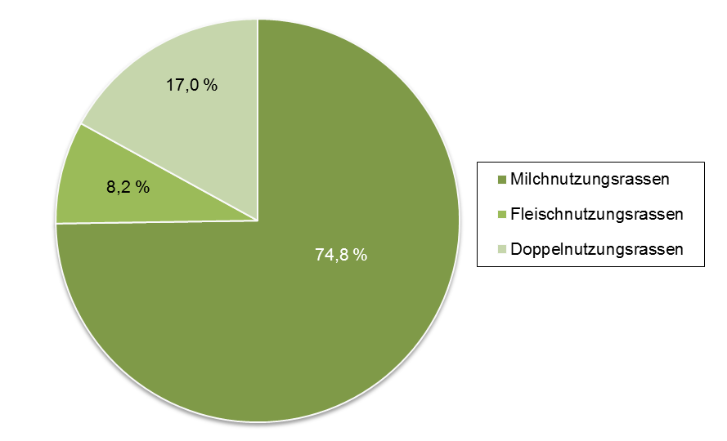

1 einschließlich Büffel und Bisons

